상품제안서
타거스 16인치 모던 클래식 백팩 | 상품코드: S40718

 |  |  |  |  |  |  | 02-713-8555 | www.synergygift.co.kr
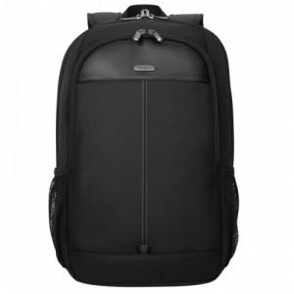 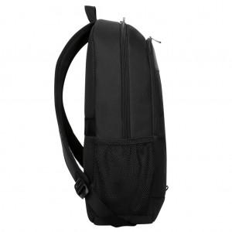 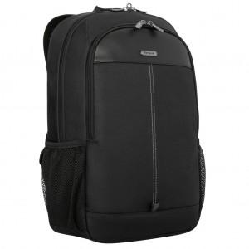

【상세/제작정보】

【인쇄/포장옵션】 | 실크 / 비닐포장

【공급단가】 | 수량 | 20~ | 50~ | 100~ | 300~ | 500~
*VAT별도 | 단가 | 50,520원 | 49,740원 | 48,580원 | 46,630원 | 44,690원

【상품 URL】 | https://www.synergygift.co.kr:443/src/goods_detail.php?gdno=40718

